LKD总览
硬件层 | 操作系统内核层

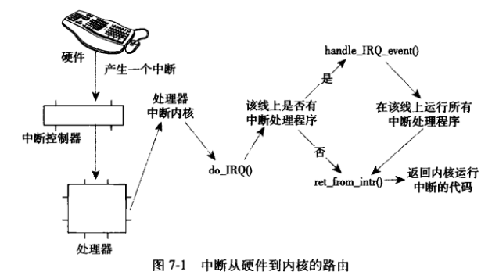
键盘
physical memory
kernel
任务队列
内核代码
系统定时器
键盘
task_struct
进程家族树
IRQ0
IRQ4
...
中断控制器
中断信号
task_struct

task_struct

task_struct
-parent
-child

task_struct

1.异常：CPU处理过程中异常，也会引发中断
2.软中断：程序主动触发中断，比如系统调用（IRQ128）
CPU
IRQ号保存寄存器
任务队列
task_struct
-mm
task_struct
EAX
EBX
ECX
EDX
ESI
EDI
task_struct
-mm
-fs
-file

中断入口地址寄存器
地址总线
队列...
MMU
CS代码段寄存器

DS数据段寄存器
SS堆栈段寄存器
进程描述符（子线程）
进程描述符（主线程）
ES附加段寄存器

CR3控制存器（页目录地址）
逻辑地址
虚拟进程空间4G
mm直接指向父线程，达到内存共享
mm中的start_stack已经无效，栈指针用mm->thread->sp存储
数据总线
内存描述符队列
内核空间1G

mm_struct
mm_struct
mm_struct
mm_struct

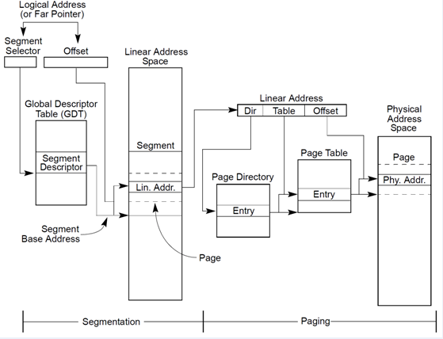
MMU内存管理单元-段页式寻址
-逻辑地址：某可执行代码的偏移地址
-线性地址：段寄存器+偏移地址后计算得出
-物理地址：根据页目录地址+线性地址进行映射查找计算得出物理地址
init进程mm

内核内存
内核slib
-kmalloc 物理内存连续
-kfree
-vmalloc 物理内存不一定连续
-vfree

内核内存
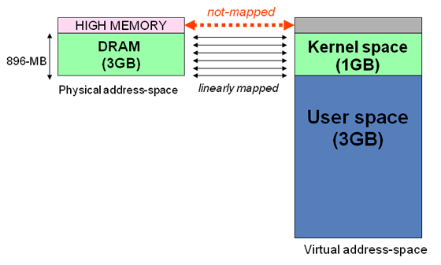
内核区1024M地址映射
-ZONE-DMA 内存开始的16M连续直接映射
-ZONE-NORMAL 连续直接映射16-896M
-ZONE-HIGHMEM 高端内存映射896-1024M（非连续映射1G以上的物理内存区）

所有进程空间一样

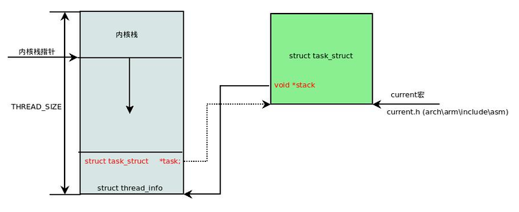
内核栈1
内核栈1

内核栈2

内核栈3
vma
vma
vma
vma
vma
内核栈4
内存区域-链表-红黑树

vma strcut
vma strcut
vma strcut
vma strcut
vma strcut

linux三级页表寻址

中断处理程序（doIRQ）
-调用handle_irq_event,其中遍历对应irq中断程序表，进行调用
物理页面结构
物理页面结构
物理页面结构
物理页面结构
物理页面结构
PTE页表
PTE_t页表项
PTE_t页表项
vm_are_struct
vma
vma
vma
vma
用户空间线程栈
用户空间线程栈
内存映射文件
libc库
入口地址直接设置到对应寄存器中，发生中断时，CPU直接从这个位置开始执行。根据不同中断号，调用不同入口（驱动的上半部）

PMD页中间目录
PMD_t
PMD_t
IRQ0处理程序

IRQ1处理程序

PTE页表
PTE_t页表项
PTE_t页表项
PGD页全局目录
PGD_t
PGD_t
PGD_t
中断处理程序下半部

1.软中断
2.TaskLet
3.工作队列（进程上下文，可睡眠）

mm_struct:task_struct中的内存相关mm
-mmmap
-mm_rb
-pdg页面目录地址（对应CPU-CR3寄存器）
此项目包含用户空间页面目录和内核空间目录，但内核空间目录所有不同task_struct都是一样的
-SS段地址相关信息（对应CPU-SS寄存器）
-CS段地址相关信息（对应CPU-CS寄存器）
-DS段地址相关信息（对应CPU-DS寄存器）
-Heap段地址相关信息（对应CPU-Heap相关寄存器）
-mmap段地址相关信息（对应CPU-mmap相关寄存器）
-start_stack(线程栈指针)
中断栈（每个CPU一个）
PMD页中间目录
PMD_t
PMD_t
PTE页表
PTE_t页表项
PTE_t页表项
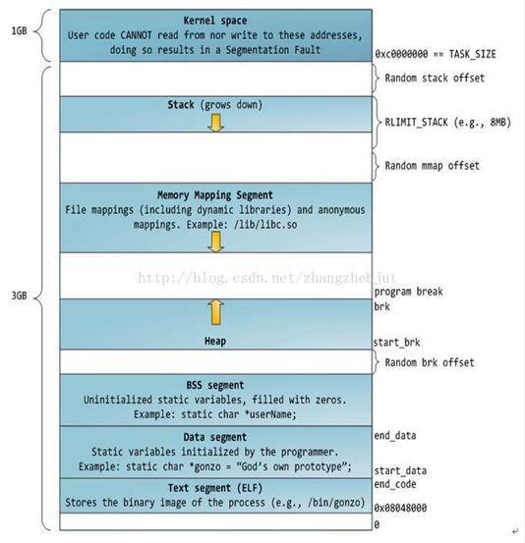
32位寻址 task地址空间简图

PTE页表
PTE_t页表项
PTE_t页表项
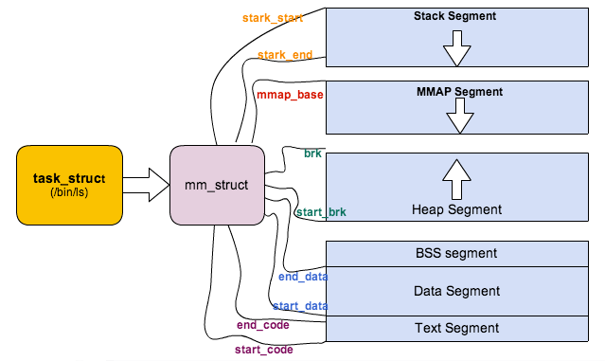
task_struct中的内存相关简图

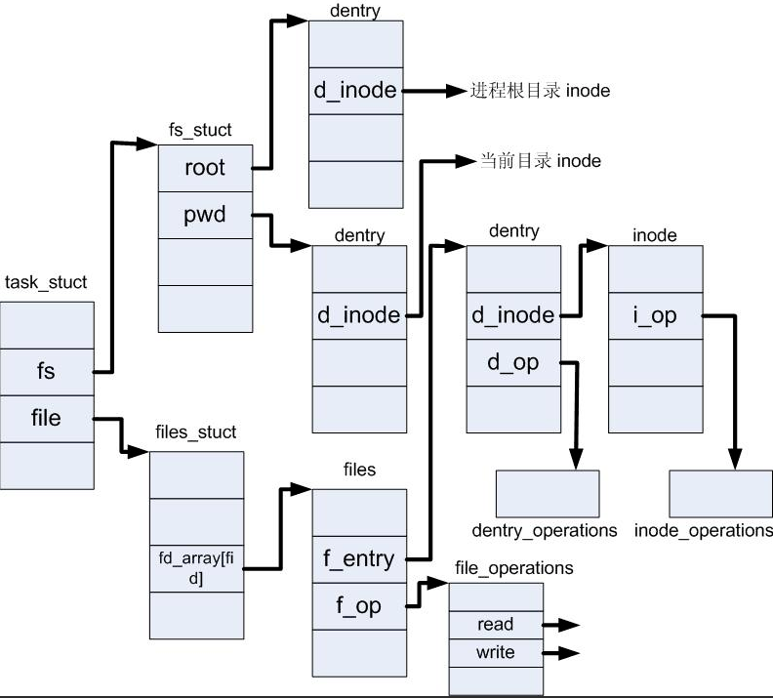
task_struct中的file相关简图

VFS子系统（虚拟文件系统）
页

缓冲区
block块（一般有8个扇区）单次读写最小单位
缓冲区
块被调入内存时，存放在缓冲区中，每个缓冲区与一个块对应，缓冲区头记录缓冲区与块的映射关系

block块
bio struct
buffer_head 缓冲区头
block块
缓冲区片段1
block块
bio表示io操作，以页为单位，可以同时操作多个页
缓冲区片段2
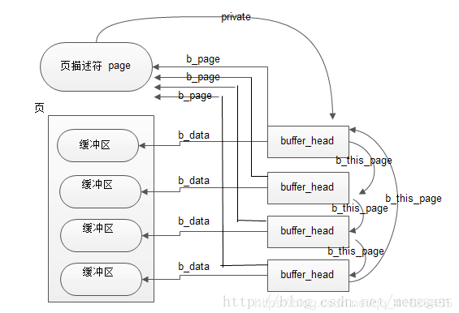
缓冲区头-缓冲区-页关系简图
硬盘（块设备：随机寻址）
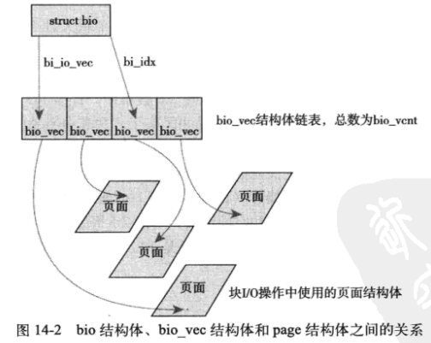
bio结构体简介
数据区
页

Sector扇区512字节
Sector扇区512字节
Sector扇区512字节
Sector扇区512字节
Sector扇区512字节
Sector扇区512字节
Sector扇区512字节
Sector扇区512字节（基本寻址单元）

super_block 超级块对象

缓冲区片段3
目录文件内容：
dirent目录项列表
dirent1（文件名1，inode号1）
dirent2（文件名2，inode号2）
...

索引节点对象（inode）
-记录文件字节数
-文件rwx权限
-各种访问时间
-链接数，即有多少文件名指向这个inode
-block号数组，标识数据在磁盘位置
索引节点区
inode
inode
inode
inode

Sector扇区512字节
Sector扇区512字节
Sector扇区512字节
Sector扇区512字节

内存中的叫inode，dentry，不同介质中的节点组织需要抽象成内存对象，高层才不需要关系底层实现，这就是VFS精髓，面向对象
request
request
request
request
-bio...
request_queue块设备驱动中的请求队列（来自上层文件系统的IO请求）
超级块
硬盘介质相关inode.dentry区

一个请求包含一个或多个bio，表示连续的磁盘块
硬连接：不同名的文件名指向同一个inode

dentry
dentry
dentry
dentry
dentry
dentry
dentry
dentry
I/O调度程序
-linux电梯算法
-最终期限I/O调度程序
-预测I/O调度程序
-完全公正的I/O排队调度程序
-空操作I/O调度程序

目录项对象（dentry/dirent）
-记录文件层次关系
-目录名
-指向inode

送入磁盘

file文件对象（进程打开的文件）

进程栈（主线程栈）
线程栈
线程栈
线程栈
进程栈（主线程栈）
线程栈
用户空间3G

U盘（块设备：随机寻址）

sysfs：
典型的特殊文件，它存储的信息都是由系统动态的生成的（运行时生成inode，dentry），它动态的包含了整个机器的硬件资源情况从sysfs读写就相当于向kobject层次结构提取数据。

硬件1
kobject1

硬件2
kobject2

kobject3
虚拟硬件

kobject4
虚拟硬件

Sheet3
磁盘
内存

block
block
block
block
block
block
block
block
block
block
block
block
block
block
block
block
block
block
block
block
block
block
block
block
block
block
block
block
block
block
磁盘驱动部分
buffer_cache 缓冲区
block
block
block
block
block
block
buffer_header
buffer_header
buffer_header
buffer_header
buffer_header
buffer_header
buffer_header
buffer_header
buffer_header
buffer_header
buffer_header
buffer_header
buffer_header
buffer_header

文件系统部分
page_cache 页高速缓存
block
block
block
block
block
block
block
block

address_space

